改訂後アカウント運用ルール
改定後アカウント運用ルール
サブスクリプションを登録するアカウントについて、これまで第三者であるシステム管理会社等にRed Hat IDを付与することを便宜上認めて参りましたが、 2017年10月1日より、レッドハットのカンパニーポリシーに準拠し、EA契約に定める通りご購入されたお客様のアカウント（サブスクリプション権利保有者であるエンドカスタマーとその情報子会社を含む）にのみサブスクリプションを付与する運用に移行致します。
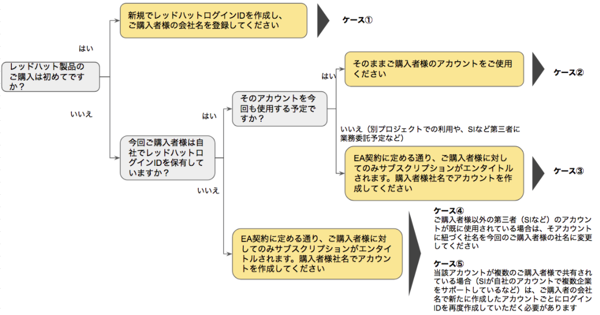

ケース別アカウント運用ルール詳細
ケース | ご購入者 | アカウント保有者 （サブスクリプションのエンタイトル先） | 当該システム管理運用代行会社保有のアカウントの使用範囲 | 新規・更新 | 必要となる手続き並びに申請書作成方法 | 例
① | サブスクリプション権利保有者 （エンドカスタマー） | サブスクリプション権利保有者 （エンドカスタマー） | ー | 新規 | レッドハットログインIDを新規で作成し、申請書に記載して下さい。
② | サブスクリプション権利保有者 （エンドカスタマー） | サブスクリプション権利保有者 （エンドカスタマー） | ー | 更新 | 既存のレッドハットログインIDと前年度コントラクト番号を申請書に記載して下さい。
③ | サブスクリプション権利保有者 （エンドカスタマー） | システム管理代行会社 （SIなど） | ー | 新規 | レッドハットログインIDを新規で作成し、エンドカスタマーの会社名をアカウントに登録して下さい。（登録メールアドレスはシステム管理会社のものでもいい）
④ | サブスクリプション権利保有者 （エンドカスタマー） | システム管理代行会社 （SIなど） | 当該エンドカスタマーのためのみにご使用されている | 更新 | アカウント名をエンドカスタマー名に変更する必要かあります。 アカウント名の変更は、レッドハットに問い合わせて頂ければ、弊社にてエンドカスタマー名に変更させて頂きます。名義変更が出来ない場合は新規アカウントの作成をお願いさせていただきます。既存のサブスクリプションは、新に作成されたアカウントに紐づけ致します (*1)。 どちらの場合も申請書には既存のレッドハットログインIDとコントラクト番号を記載して下さい。弊社にてアカウントの状況を確認の上、適切な措置を判断致します。その際、弊社にて変更が不可能な場合にはお客様にご協力をお願いする場合がございますのでご承知おき下さい。 アカウントに登録されるカスタマーポータルの管理者は、システム管理代行会社のものでも問題ございません。 | システム管理代行会社（SI）: ABC アカウント番号: 123 サブスクリプション権利保有者（エンドカスタマー）: XYZ アカウント"123"に登録されている会社名がABCであった場合、XYZに変更する必要があります。その際は、レッドハットまでお問い合わせください。 変更のないまま注文された場合は、弊社にてアカウントを確認の上、適切な措置を判断致します。
⑤ | サブスクリプション権利保有者 （エンドカスタマー） | システム管理代行会社 （SIなど） | そのアカウントが複数のエンドカスタマーのために使用されている | 新規・更新 | 各エンドカスタマー毎にアカウントを作成する必要があります。 新しく作成したレッドハットログインIDを申請書に記載の上ご注文下さい。その後、今回ご注文のエンドユーザーに既存の有効なサブスクリプションがあればそのアカウントに転送致します。 (*1) 更新の場合は、新規作成したレッドハットログインIDと前年度のコントラクト番号を記載願います。 各アカウントに登録されるカスタマーポータルの管理者は、システム管理代行会社のものでも問題ございません。 | システム管理代行会社（SI）: ABC アカウント番号: 123 サブスクリプション権利保有者（エンドカスタマー）: XYZ, XYZ1, XYZ2 （複数の関連のない法人で1つのアカウントを共有している） 新規レッドハットログインIDをそれぞれのエンドカスタマー毎に作成する作業が必要になります(*2)。レッドハットログインIDに紐づくメールアドレスは、システム管理代行会社（SI）のものでも問題ありませんが、登録会社名はエンドカスタマーのものである必要があります。この例の場合、3つの新しいアカウントが必要になり、それぞれのアカウントに既存のサブスクリプションを弊社にて転送いたします(*2)。 アカウントの会社名（エンドカスタマー名）: XYZ レッドハットログインID: abc-xyz アカウントの会社名（エンドカスタマー名）: XYZ1 レッドハットログインID: abc-xyz1 アカウントの会社名（エンドカスタマー名）: XYZ2 レッドハットログインID: abc-xyz2

(*1) サブスクリプションの転送 |  |  |  |  | (*2) 新規ログインIDの作成
レッドハット側での作業になります。詳細はカスタマーサービスまでお問い合わせください。 |  |  |  |  | 以下のリンクから、作成をお願いいたします。
カスタマーサービス： customerservice-jp@redhat.com |  |  |  |  | https://www.redhat.com/wapps/ugc/register.html

但し、2017年10月1日をもって完全切替とし、9月30日までは移行準備期間と致します。またその間の並行運用はせず、旧プロセスのみの運用と致します。 お客様の利便性を鑑み、ご注文の有無に関わらずレッドハットにてお客様のアカウント情報の整理を随時進めて参ります。調査の結果、新運用ルールに合致しないアカウントについては、レッドハットよりお客様に連絡させていただき、内容によってはお客様の許可をいただいた上でレッドハットで変更可能なもの、お客様ご自身もしくはシステム管理会社に変更をお願いするものに分かれます。その際にはご協力をお願い致します。

アカウントルールに関するご質問は、about-new-order-form@redhat.com までお問い合わせください。

